关系图
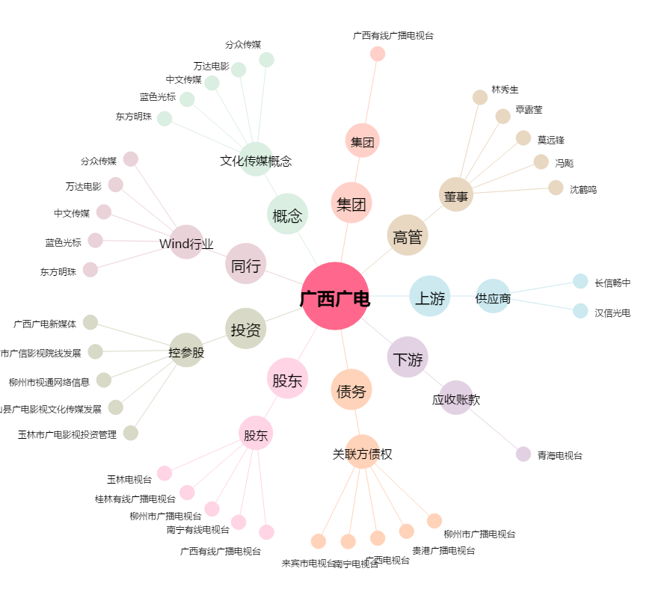
广西广电[600936.SH] - 关系概览图

